Epica 1 HU 001
Desarrollo ágil: Historias de usuario y criterios de aceptación

y el estado del préstamo empezará siendo activo
 | Enunciado de la historia |  |  |  | Criterios de aceptación
Identificador (ID) de la historia | Rol | Característica / Funcionalidad (Quiero) | Razón / Resultado (Para) | Número (#) de escenario | Criterio de aceptación (Título) | Contexto | Evento | Resultado / Comportamiento esperado
E01-HU-001 | Como administrador de la casa de empeño | Quiero registrar un nuevo prestamo | Para formalizar el proceso en el prestamo y garantizar su trazabilidad. | 1 | Registro de préstamo exitoso | Dado que me encuentro en la pantalla de registro del prestamo (P0012) y he ingresado los datos obligatorios para el registro un préstamo nuevo | cuando registro el prestamo | El sistema mostrará un enunciado de confirmación
y el estado de préstamo seguirá siendo vacío
 |  |  |  | 2 | Registro incompleto de préstamo (no exitoso) | Dado que me encuentro en la pantalla de registro del prestamo(P0012) y no he ingresado los datos obligatorios para el registro un préstamo nuevo | cuando registro el prestamo | el sistema mostará un enunciado indicando que debe registrar los campos obligatorios
y el estado del préstamo seguirá siendo el mismo
 |  |  |  | 3 | Préstamo duplicado | Dado que me encuentro en la pantalla de registro del prestamo(P0012) y he ingresado los datos obligatorios de un préstamo ya existente | cuando registro el prestamo | el sistema mostará un enunciado de indicando el préstamo ya existe

Epica2 HU 001
 | Enunciado de la historia |  |  |  | Criterios de aceptación
Identificador (ID) de la historia | Rol | Característica / Funcionalidad (Quiero) | Razón / Resultado (Para) | Número (#) de escenario | Criterio de aceptación (Título) | Contexto | Evento | Resultado / Comportamiento esperado
E02-HU-001 | Como administrador de la casa de empeño | Quiero registrar una devolución de un préstamo | Para liberar espacio en casa y conocer los pendientes | 1 | Devolución existosa | Dado que me encuentro en la pantalla de la devolucion P002 y se ha cancelado el monto total en el lapso tiempo predefinido | cuando cancela la deuda total. | 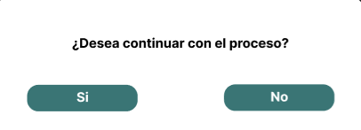 El sistema muestra un enunciado de confirmación y el estado del préstamo pasa a inactivo y el artículo a devuelto
 |  |  |  | 2 | Devolución fallida | Dado que me encuentro en la pantalla dela devolucion P002 y no se ha cancelado el monto total en el lapso de tiempo predefinido | cuando no cancela la deuda total. | 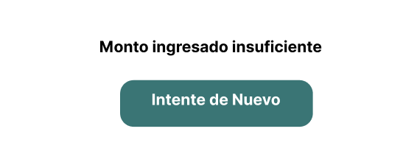 El sistema muestra un enunciado advertencia que el monto cancelado no cubre el monto total y el estado del préstamo no es alterado ademas el estado del artículo pasa a 'proceso de venta'

